环境搭建
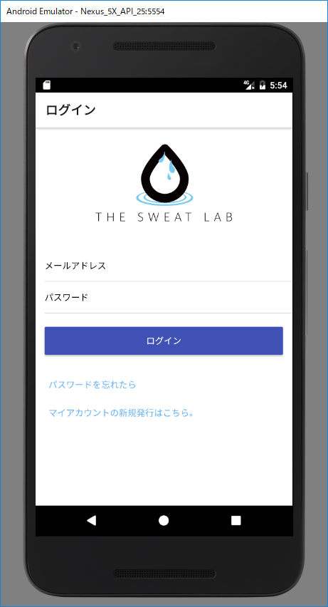
web环境搭建

1. | Node.js 安装配置 |  | （Node.js安装包及源码下载地址为：https://nodejs.org/en/download/。 ）

 | 下载地址: | https://nodejs.org/en/download/
 | 安装参考: | http://www.runoob.com/nodejs/nodejs-install-setup.html

 | 如果 环境变量中不包含（指定Path） 则手动添加。

 | 设定参照: | http://jingyan.baidu.com/article/3ea51489e1c2b752e61bbad0.html

2. | npm install 依赖下载
 | ① 创建工作目录

① 创建工作目录。
Path：G:/servicetest

 | ② 下载代码。
 | 1） | git 下载（下载地址：https://git-scm.com/download/win）

 | 2） | Git 安装 按照提示进行。
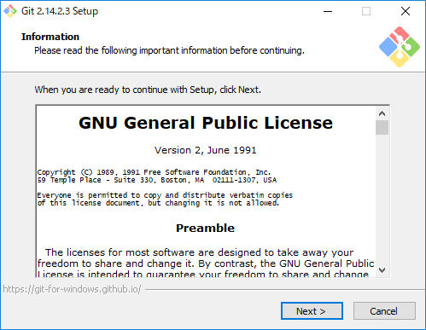

 | 3） | 代码下载 | git clone https://github.com/oizhaolei/thesweatlab/

 | ③ 依赖安装 win10
 |  | 'thesweatlab\server' path下安装。【3)】
 |  | 1） | npm install -g node-gyp |  |  |  | Error： | node-gyp rebuild
 |  | 2） | npm install --global --production windows-build-tools |  |  |  | 参考： | https://zhuanlan.zhihu.com/p/28236670
 |  | 3） | npm install -msvc_version=2015 |  |  |  |  | http://www.jianshu.com/p/2b831714bbff
 |  |  | 注意 2) 需要admin权限，安装时间会比较久。
 |  | 4） | pm2 安装： ( npm install pm2 -g )

3. | Windows 平台安装 MongoDB

 | DB下载、安装：
 | 下载地址: | https://www.mongodb.com/download-center#community
 | 安装参考: | http://www.runoob.com/mongodb/mongodb-window-install.html
 | DB设定：
 | 参照： | DB设定

4. | redis 安装 | （windows）

 | 下载地址 | https://github.com/MicrosoftArchive/redis/releases
 | 配置参考 | http://www.runoob.com/redis/redis-install.html

 | 最后： | 把 redis 的路径加到系统的环境变量

5. | 开发工具安装 （VS Code）

 | 下载地址: | https://code.visualstudio.com/Download
 | 安装参考: | http://jingyan.baidu.com/article/e73e26c089135524adb6a722.html

6. | mongoDB 数据导入/数据备份

 | 数据导入 |  |  | mongo 使用语法参考：
 | >mongo\bin\mongorestore.exe -d dbname datapath |  |  |  |  | http://www.runoob.com/mongodb/mongodb-tutorial.html
 | 数据备份
 | >mongodump -d dbname -o dbdirectory

7. | mongoDB 启动

8. | redis 启动
 | 添加环境变量后：

 | 未添加：
 |  | ① | cd redisPaht
 |  | ② | redis-server.exe redis.windows.conf

9. | 运行代码
 |  | 启动服务 ：（ pm2 start ecosystem.config.js ）

 | Android环境搭建
1. | Android 运行环境

 | ①.android-studio 下载 、安装

 |  | 下载地址: | http://www.android-studio.org/

 |  | 安装参考: | https://jingyan.baidu.com/article/ad310e80a9328a1849f49e30.html

 | ②.SDK下载
 | 1） | Android SDK Manager 打开

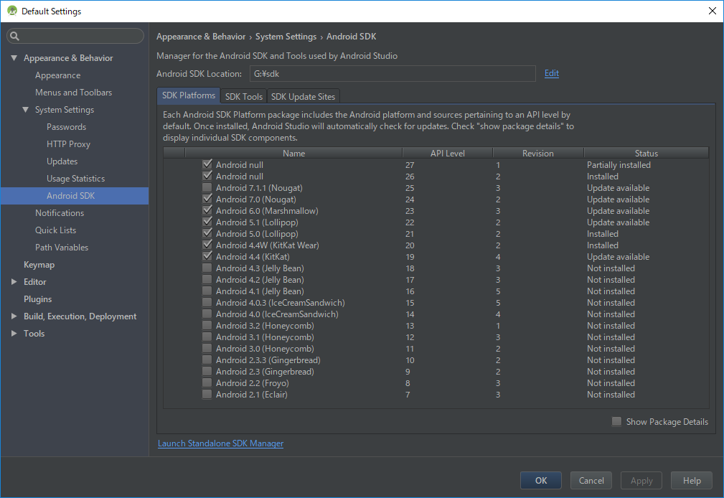

 | 2） | SDK Update/New、Installed
 |  | Android 6.0 (API 23)
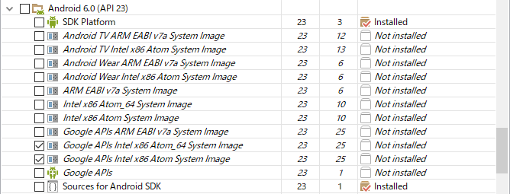

 |  | Android SDK 生成工具版本 250.2
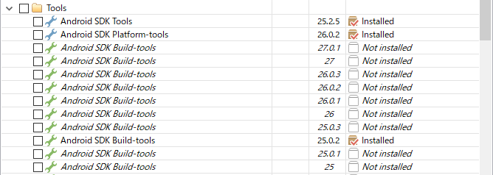

 |  | Google Repository
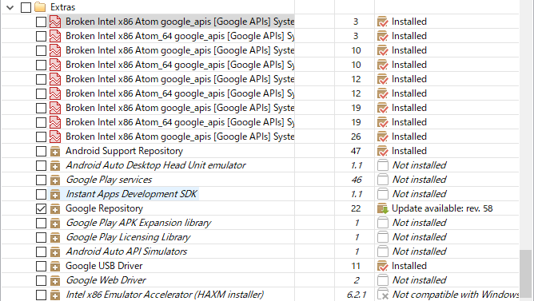

 | ③.ANDROID_HOME环境变量设定 （SDK文件Path指定）

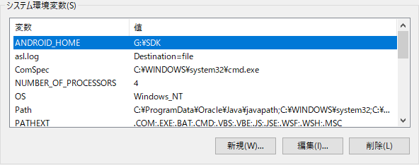

输入SDK 存在路径

2. | React Native 安装

①.打开项目目录

②.React Native 安装

③.获取 React Native 的源代码和依赖包

3. | 程序启动

 | 1） | 启动 安卓模拟器（真机测试不需要）
 |  |  |  |  |  |  |  |  | 模拟器 已启动
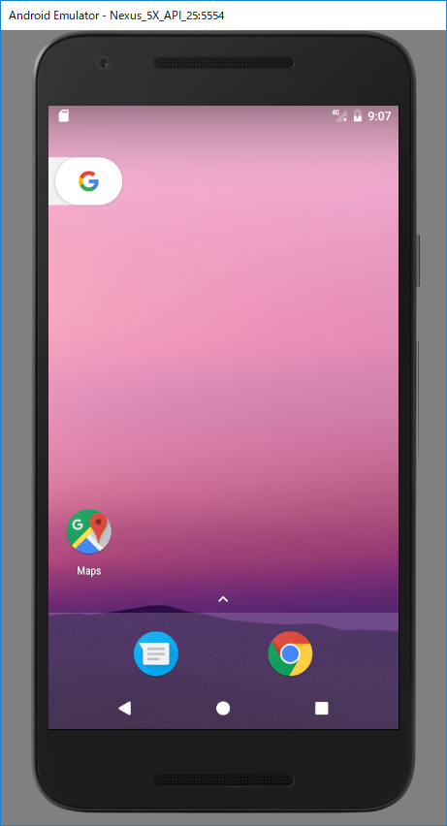

 | 2） | 程序启动
 |  |  | Error ： 按照提示补充下载 缺少的 SDK文件 → |  | 1. Android SDK Manager 下载缺少 SDK文件。

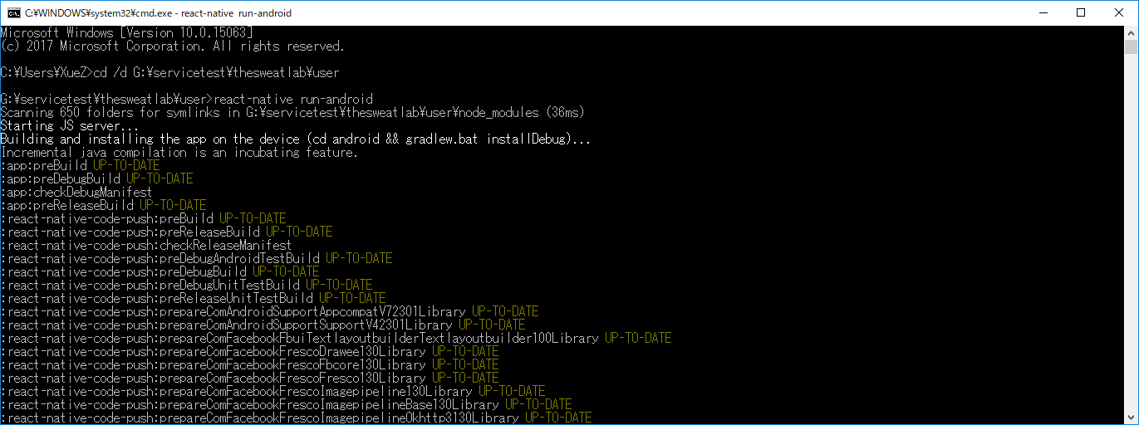

①.打开项目目录

②.启动App react-native run-android

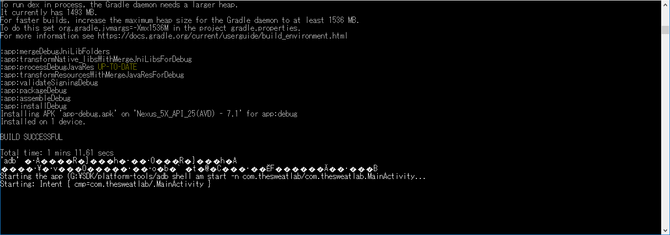

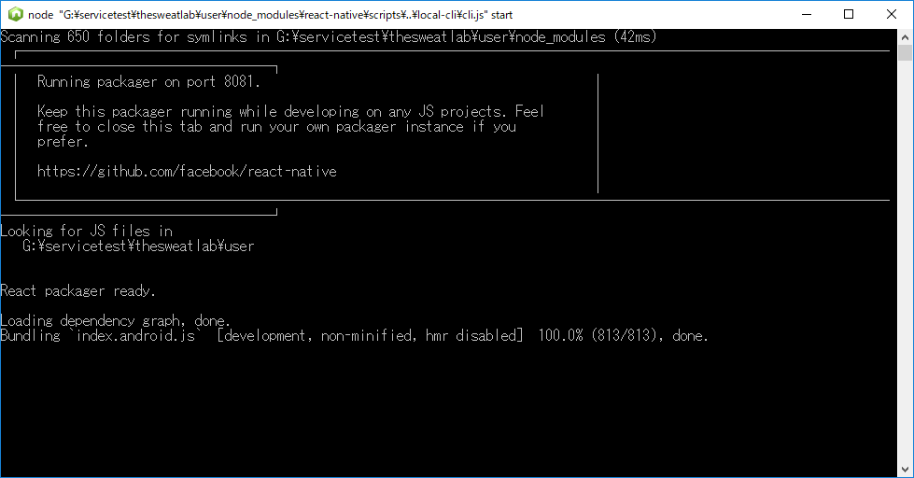

 |  |  |  |  |  |  |  |  |  | ③. | 项目启动成功。

 |  | ④. 程序 已启动

代码结构
WebService

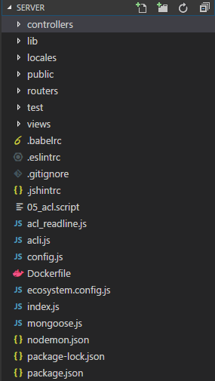

 |  | ACL 画面

代码结构
 |  | 管理者管理 画面

 |  | バーコード発行管理 画面

 |  | ST情報管理 画面

 |  | 管理者管理 画面

 |  | ダッシュボード 画面

 |  | 错误提示 画面

 |  | 布局

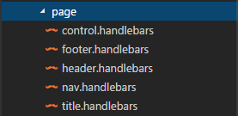

手机端

 |  |  | login 登录画面

 |  |  | logout 退出画面

 |  |  | Home 主页

 |  |  | 导航

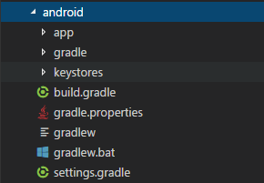

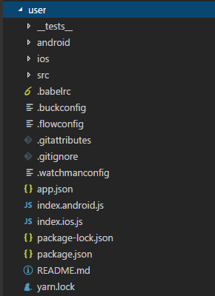
 |  |  | 密码再设定 画面
 | android 工程的源代码

 |  |  | 水分補給プラン 入力条件

代码结构
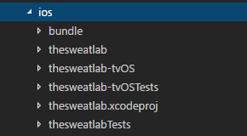
 |  |  | 水分補給プラン 推荐补给量

 | iso的项目工程的源代码 |  | 检测结果

 |  |  | マイアカウント- 注册 / 变更
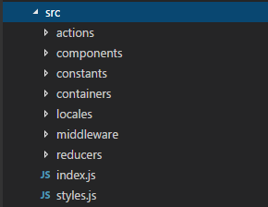

 |  |  | 测试情报入力 画面

 |  |  | 运动后情报入力

 |  |  |  | 运动前情报入力 、确认

 |  |  | バーコード扫描

 |  |  | 测试情报确认 画面

 |  |  | 送信完成Home页返回 画面

 |  |  |  | 运动实施时 画面

发布
 | 使用github来部署webService

1. | 注册github账号。 （官方网址：https://github.com/）

 | 账号注册参考： |  | http://jingyan.baidu.com/article/455a9950abe0ada167277864.html

2. | 安装git客户端（下载地址：https://desktop.github.com/）

3. | github Desktop上传项目

 | 参考： | http://www.cnblogs.com/rosej/p/6056467.html

4. | Node.js 安装配置 |  | （Node.js安装包及源码下载地址为：https://nodejs.org/en/download/。 ）

 | 下载地址: | https://nodejs.org/en/download/
 | 安装参考: | http://www.runoob.com/nodejs/nodejs-install-setup.html

 | 如果 环境变量中不包含（指定Path） 则手动添加。

 | 设定参照: | http://jingyan.baidu.com/article/3ea51489e1c2b752e61bbad0.html

5. | 安装git环境

 | 参考： | http://jingyan.baidu.com/article/9f7e7ec0b17cac6f2815548d.html

6. | 启动运行
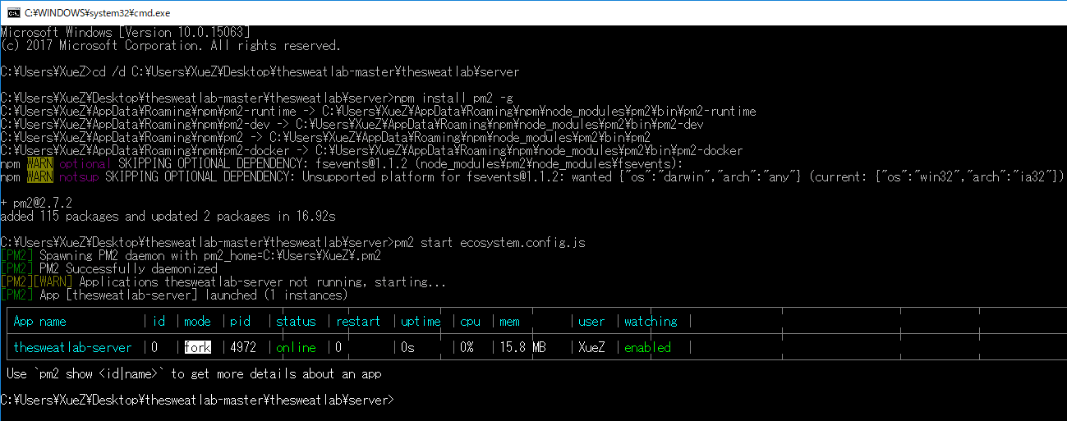

 | App（Iphone）

1. | iOS 申请证书

 | 参考：https://www.cnblogs.com/sk-fengzi/p/5670087.html

2. | ipa打包（hbuilder云打包）

 | 参考：https://www.cnblogs.com/crazycode2/p/6666602.html

3. | iOS 发布

 | 参考：https://www.cnblogs.com/sk-fengzi/p/5670087.html

安装使用
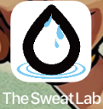
管理者

① | 任务栏中单击图标打开浏览器。

② | 地址栏中输入地址。（http://211.149.218.190:3002/login）

http://211.149.218.190:3002/login

③
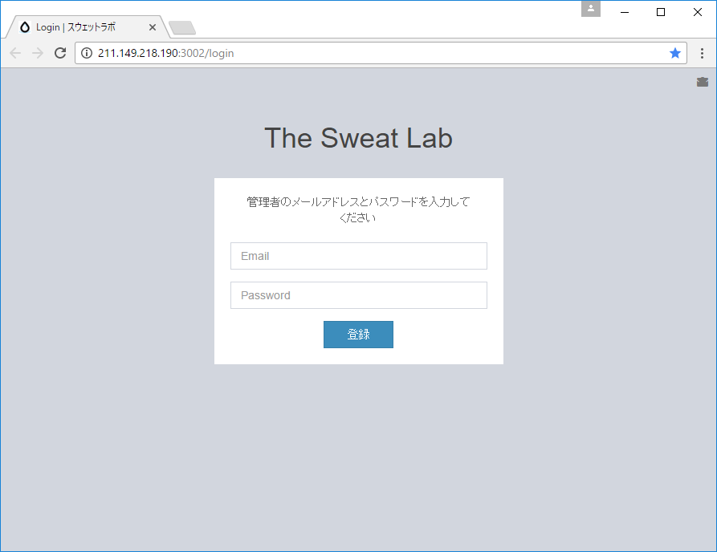

使用者（Iphone）


① | 点击桌面Safari打开浏览器。 |  |  | ①-1 | 扫描二维码。 | Appダウンロード_ URL：
 |  |  |  |  |  | 「https://www.pgyer.com/cEvW」

 |  |  |  |  |  | パスワード：
 |  |  |  |  |  | 「thesweatlab 」

② | 地址栏中输入地址。（https://www.pgyer.com/cEvW）

https://www.pgyer.com/cEvW
 |  |  |  | ② | 密码输入 Password：thesweatlab
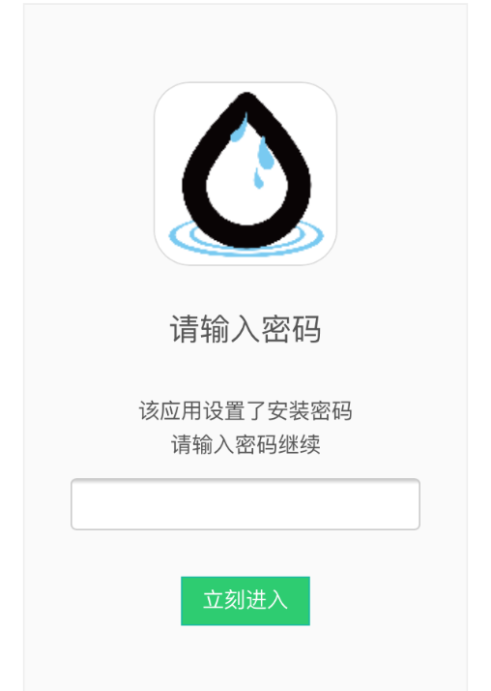

 | 密码输入 Password：thesweatlab

thesweatlab

thesweatlab

 |  | ③ | 按下 “点击安装” 按钮。

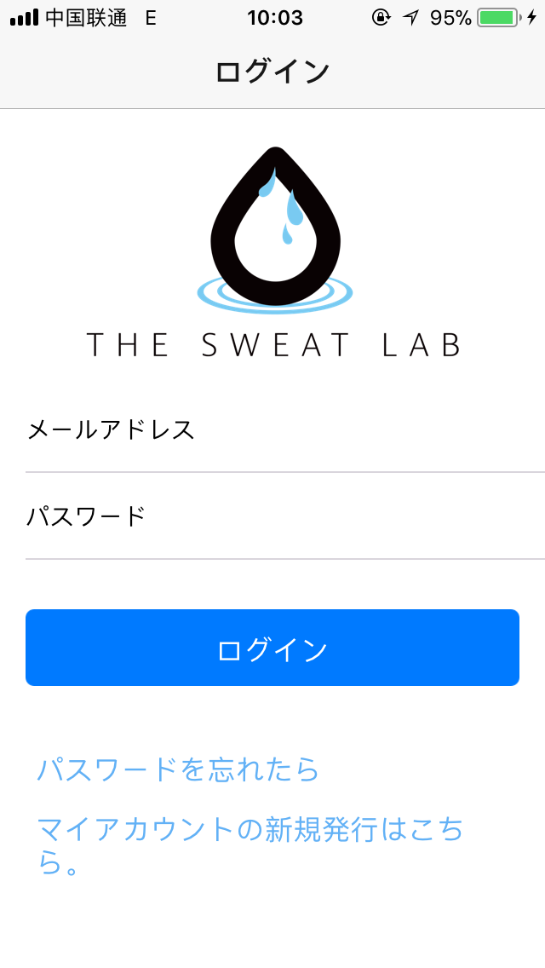

 |  | ④ | 点击“TheSweatLab” 打开App

